Sheet1
redux标准模型
可能会用到插件，react-redux，redux
创建仓库react.createStore(reducer,)

包裹顶级视图组件，共享store数据：redux-redux.Provider，store=｛store｝

注入状态到组件内部，给组件props挂载一个dispatch或者state：react-redux.connect(state，｛...actionCreator｝)(组件类名)
state为取出的数据，在props上挂载，actionCreater为外部创建的action函数，传入此参数会自动触发dispatch。

合并多个reducer：redux.combineReducers(｛多个reducer｝)

在组件内部异步操作，在传入connect时，手动dispatch出actions：redux.applyMiddleware

一：新建reducers和actions和store.js

二：初始化reducer
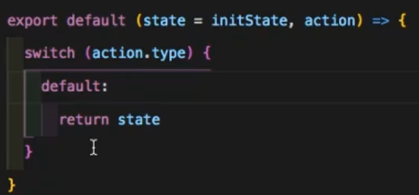

三：合并导出reducer，在connect连接时获取需要的状态通过return state.blog或其他需要的reducer
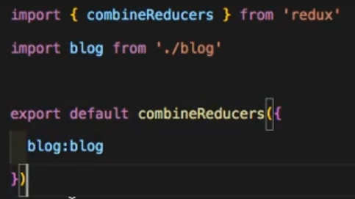

四：创建store，安装一个处理异步的middLeware，这里用到thunk，下载引入。 store第一个参数为合并后的reducer，第二个为异步插件

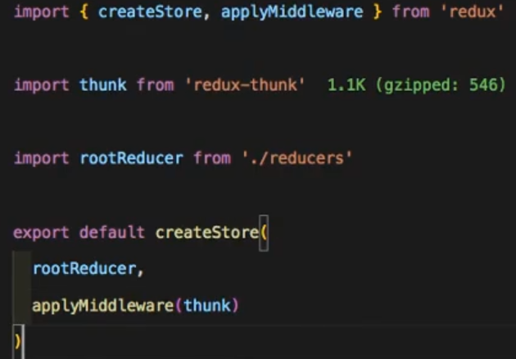

五：在index入口文件引入Provider组件，让全部被包裹的组件享有strore数据，引入store

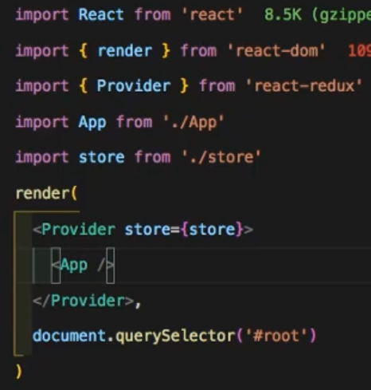

六：在需要的组件内部引入connect from react-redux，此时需要合并的reducers的blog reducer，直接点reducer的名可以获取到计算后从tore返回的state状态

七：在actions文件夹的actionTypes文件中定义不同的action.type
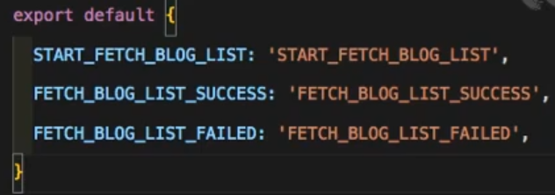

八：在actions文件夹新建组件内的actions，这里store仓库在第四步传入了middLeware，所以可以手动dispatch（actions（｛type：，参数｝））发送actions
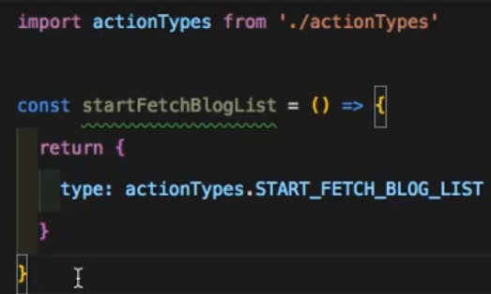

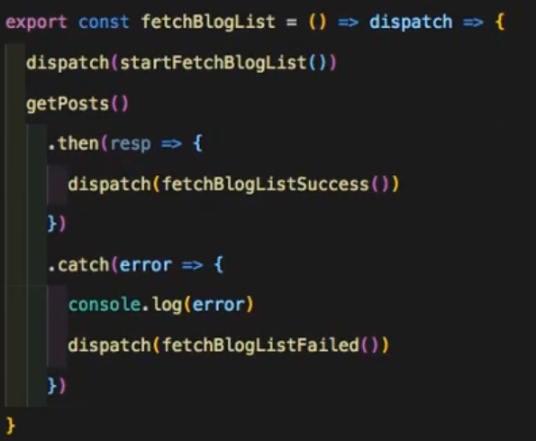

九：在对应的reducers文件中新增对应action-type的处理逻辑

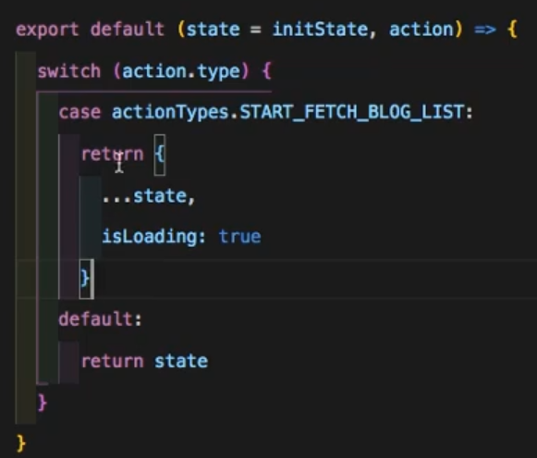

有一些概念：容器组件：数据来自props，展示组件：数据来自redux

